Certificazione
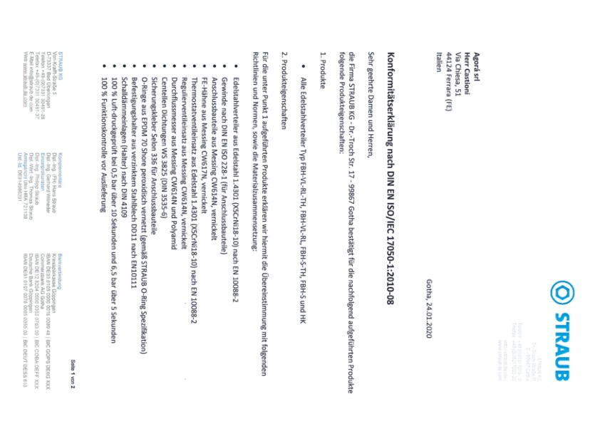

Collettori 16
Perdite di carico collettori INOX Dn 1" - Dn 11/4 - Dn 2"
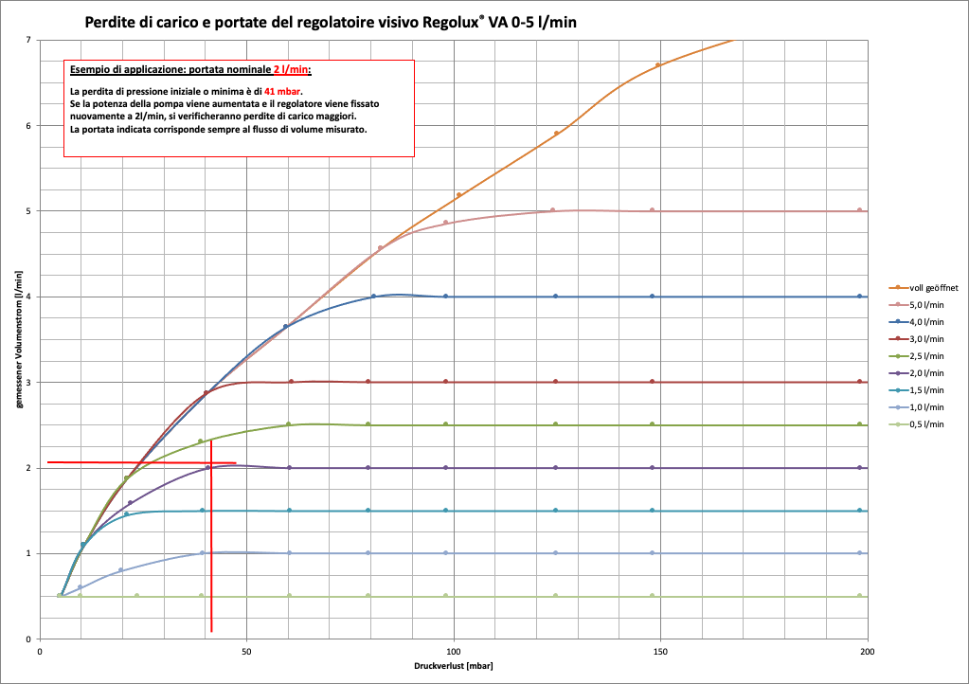

Cod.XREG

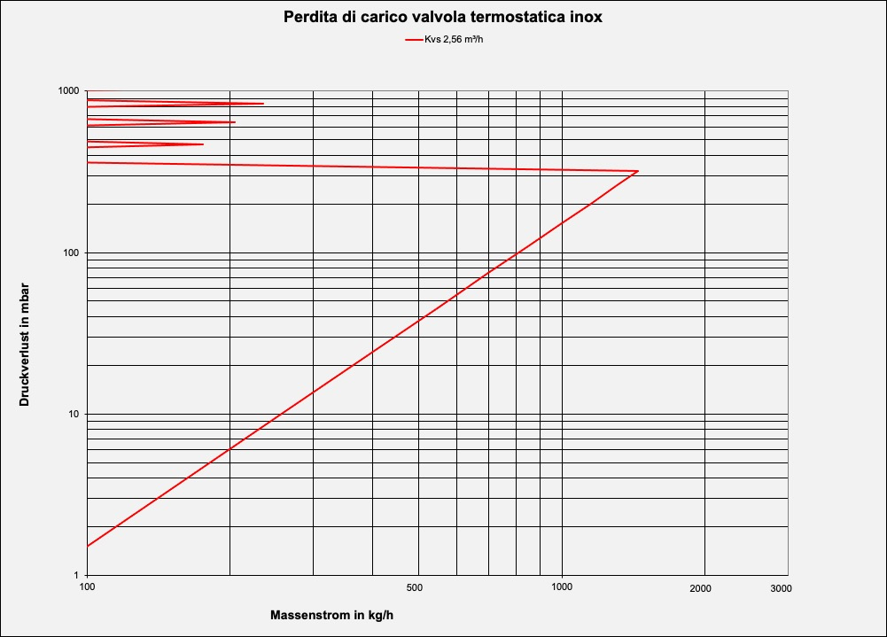

Cod.VRI

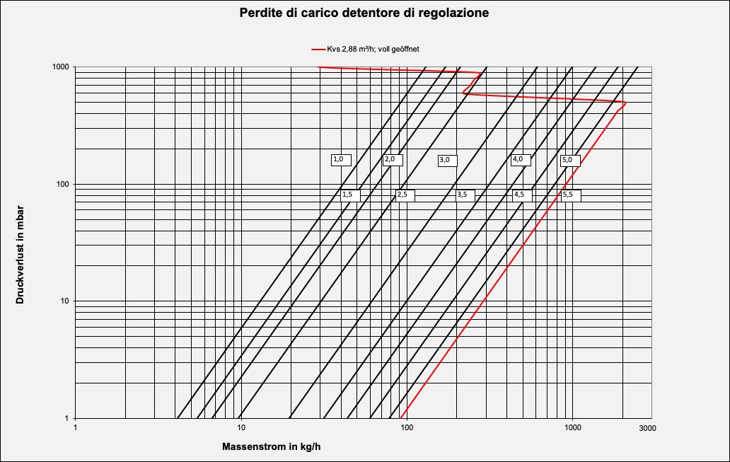

Cod.DA

Pag.16

Collettori 17.1
 | Azionatori Temoelettrici per collettori | 2025 | AGORÁ
Capitolo 2 | ACTORIX 2 FILI Caldo/Freddo
Scheda tecnica
Azionatore elettrotermico per circuiti riscaldamento e valvole.
Indicazione della posizione On-Off - Massima silenziosità
Dati tecnici
Azionatore elettrotermico N.C. (normalmente chiuso) - Tensione nominale 230 V - 24 V
Assorbimento max. <0,35 A - Prestazioni operative ≤ 2,0 W - Ingresso 2,0 W
Tempo di apertura: 3 min. - Corsa 4 mm. - Forza per chiusura 100 N + - 10%
Temperature di lavoro da 0°C.- max. 95°C. - Temperature di stoccaggio da -25°C. - max. 65°C.
Temperatura ambiente da 0°C. - max. 50°C. - Classe di protezione IP 54
Materiali
Custodia esterna in poliamide colore antracite - Coperchio blù
Dimensioni e peso
Peso 135 g. - Dimensione in altezza in modalità aperta 71,6 mm. - Diametro max 46,5 mm.
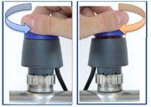
Connessioni elettriche
Cavo di collegamento - sezione 2x0,5 - lunghezza 1 mt.
Certificazioni
CE - Certificazione (EMV / NS) EN 55014-1 - EN 607030-2-14
Compatibilità
Compatibilità con filetto M30x1,5
Montaggio
Posizione di montaggio verticale - orizzontale - sotto sopra
Possibilità d'impostazione
Manualmente in chiusura ed apertura - Automaticamente con collegamento elettrico
Capitolo 2 | ACTORIX 4 FILI Caldo/Freddo
Scheda tecnica
Azionatore elettrotermico per circuiti riscaldamento e valvole.
Indicazione della posizione On-Off - Massima silenziosità
Tempo di apertura: 3 min. - Corsa 4 mm. - Forza per chiusura 100 N + - 10%
Dati tecnici
Azionatore elettrotermico N.C. (normalmente chiuso) - Tensione nominale 230 V -Microswitch 250V; 0,5 (0,5)A
Assorbimento max. <0,85 A - Prestazioni operative ≤ 2,0 W - Ingresso 2,0 W
Tempo di apertura: 3 min. - Corsa 4 mm. - Forza per chiusura 100 N + - 10%
Temperature di lavoro da 0°C.- max. 95°C. - Temperature di stoccaggio da -25°C. - max. 65°C.
Temperatura ambiente da 0°C. - max. 50°C. - Classe di protezione IP 54
Materiali
Custodia esterna in poliamide colore antracite - Coperchio blù
Dimensioni e peso
Peso 135 g. - Dimensione in altezza in modalità aperta 71,6 mm. - Diametro max 46,5 mm.
Connessioni elettriche
Cavo di collegamento - sezione 2x0,5 - lunghezza 1 mt.

Certificazioni
CE - Certificazione (EMV / NS) EN 55014-1 - EN 607030-2-14
Compatibilità
Compatibilità con filetto M30x1,5
Montaggio
Posizione di montaggio verticale - orizzontale - sotto sopra
Possibilità d'impostazione
Manualmente in chiusura ed apertura - Automaticamente con collegamento elettrico

 |  |  | Pag.17

